상품제안서
포켓기름종이 3호 | 상품코드: S39042

 |  |  |  |  |  |  | 02-713-8555 | www.synergygift.co.kr
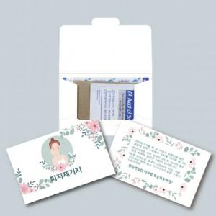

【상세/제작정보】 | <p><span style="font-size: 14pt;">※ 양면인쇄 별도 문의 바랍니다.</span></p><p><span style="font-size: 14pt;">※ 운임비 별도 발생 됩니다.</span></p>

【인쇄/포장옵션】 | 옵셋칼라인쇄 / OPP(비닐)

【공급단가】 | 수량 | 1,000~ | 3,000~ | 5,000~ | 10,000~ | 20,000~
*VAT별도 | 단가 | 1,090원 | 1,060원 | 1,040원 | 1,020원 | 1,000원

【상품 URL】 | https://www.synergygift.co.kr:443/src/goods_detail.php?gdno=39042

